상품제안서
크리스탈 상패 SD10)93-9 | 상품코드: S17641

 |  |  |  |  |  |  | 02-713-8555 | www.synergygift.co.kr
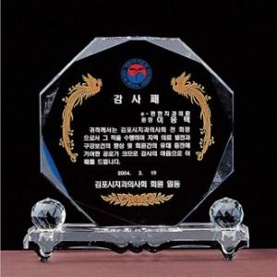

【상세/제작정보】

【인쇄/포장옵션】 | 풀칼라 / 상패케이스

【공급단가】 | 수량 | 10~ | 30~ | 50~ | 100~ | 200~
*VAT별도 | 150*140*50 | 44,550원 | 42,900원 | 41,250원 | 39,600원 | 38,610원
 | 170*155*50 | 45,900원 | 44,200원 | 42,500원 | 40,800원 | 39,780원
 | 190*180*50 | 47,250원 | 45,500원 | 43,750원 | 42,000원 | 40,950원

【상품 URL】 | https://www.synergygift.co.kr:443/src/goods_detail.php?gdno=7882

